申込書
「お得にグルメ＆プチ旅行」日帰りプランお申込書
【希望日】 |  |  |  |  |  | 【申込人数】 |  |  | 【予約時間】
 |  |  | (土 | 曜日） |  |  | 人

 |  |  |  |  |  | 単価 （割引後） |  |  | 人数 |  | 合計金額 | 観光
 | ホテルアクア黒部 ★黒部名水ポークランチ ★ １ 名 様～ |  |  |  |  | ¥2,250 |  | × |  | 名 | ¥0
 | ホテルアクア黒部 ★熟成黒部名水ポーク和洋コース ★ ２ 名 様～ |  |  |  |  | ¥4,500 |  | × |  | 名 | ¥0
 | 烏帽子山荘 ★くろべ御膳 +コーヒー付★２名様～ |  |  |  |  | ¥2,250 |  | × |  | 名 | ¥0 | 松桜閣
 | ホテルグランミラージュ★ﾃﾞｨﾅｰﾋﾞｭｯﾌｪ牛ステーキ食べ放題★１名様～ |  |  |  |  | ¥3,000 |  | × |  | 名 | ¥0 | 吉田科学館
 | 日本料理 海風亭 ★海の膳★２名様～ |  |  |  |  | ¥3,000 |  | × |  | 名 | ¥0 | 吉田科学館
 | 日本料理 海風亭 ★海風亭膳★２名様～ |  |  |  |  | ¥5,000 |  | × |  | 名 | ¥0 | 吉田科学館
 | Rigoletto ★ディナーコース★２名様～ |  |  |  |  | ¥5,000 |  | × |  | 名 | ¥0 | 吉田科学館
 | 日本酒とお寿司 和ぶき ★富山湾の幸堪能コース★２名様～ |  |  |  |  | ¥5,000 |  | × |  | 名 | ¥0

代表者 | 氏名 | フリガナ |  |  |  | TEL

 | 住所 | 〒

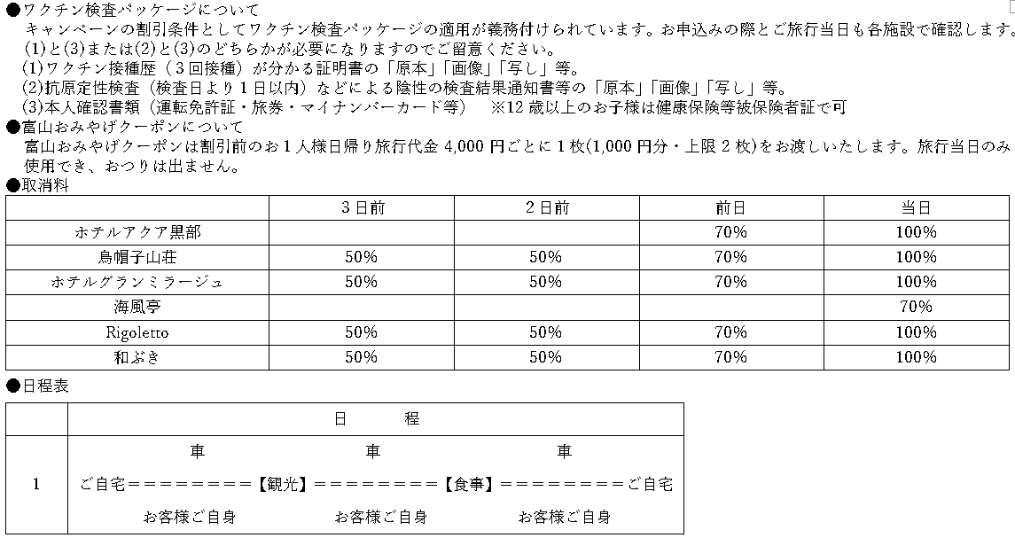
〒938-0004 富山県黒部市飯沢6120-5
富山県知事登録旅行業 第3種300号 (一社)全国旅行業協会会員 総合旅行業取扱管理者/井澤 修一
【旅行企画・実施】
株式会社YKKツーリスト |  |  |  |  | ８月の休業日：13日～16日、19日～21日、27日、28日
TEL0765-54-8686 FAX0765-56-8069
mail:ykktourist.jpn@ykk.com

 |  |  |  |  |  |  |  |  |  |  | 吉田科学館
 |  |  |  |  |  |  |  |  |  |  | 松桜閣

